別紙
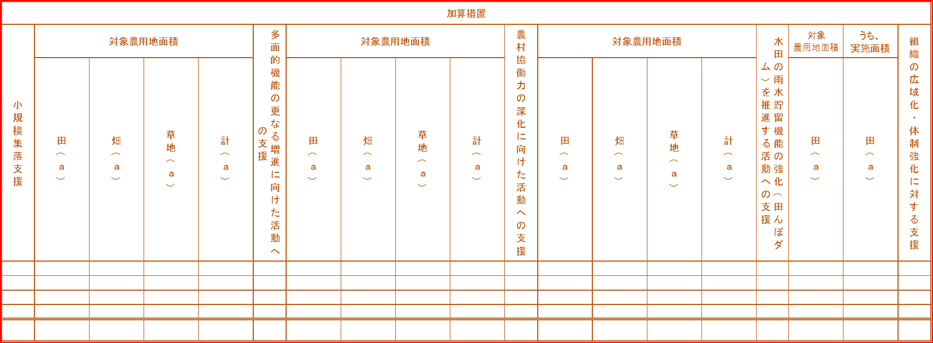
 |  | （別紙）
 |  | 実施状況確認表
 |  | （年号）○年度
 |  | 都道府県名 | 市町村名 | 対象組織名 | 広域化・ 体制強化 |  | 構成員（農業者） |  |  |  |  | 構成員（農業者以外） |  |  |  |  |  |  |  |  |  | 活動に参加した最大人数 |  |  | 活動期間 |  |  |  |  |  | 認定農用地面積（a） |  |  |  |  |  | 保全管理する施設 |  |  | 長寿命化を行う施設 |  |  | 対象農用地面積（a） |  |  |  |  |  |  |  |  |  | 対象農用地面積（a） |  |  |  |  | 集落数 | 農業地域類型 |  |  |  | 地域振興立法８法地域 |  |  |  |  |  |  |  | 指定棚田地域 | 構造変化に対応した 保全管理の目標 |  |  |  |  |  | 収入の部（円） |  |  |  |  |  |  | 支出の部（円） |  |  |  |  |  |  |  | 支出の部（円） |  |  |  | 農地維持支払 |  |  |  |  |  |  |  |  |  |  |  |  | 農地維持支払 |  |  |  |  |  |  | 資源向上支払（共同） |  |  |  |  |  |  |  |  |  |  |  |  |  |  |  | 資源向上支払（共同） |  |  |  |  |  |  |  |  | 資源向上支払（長寿命化） |  |  |  |  |  | 農地中間管理機構の借り受け農地の有無
 |  |  |  |  |  |  | 個人 | 団体 |  |  |  | 個人 | 団体 |  |  |  |  |  |  |  |  |  |  |  | 農地維持支払 |  | 資源向上支払 （共同） |  | 資源向上支払 （長寿命化） |  |  |  |  |  |  |  |  |  |  |  |  |  | 農地維持支払 |  |  |  |  | 資源向上支払（共同） |  |  |  |  | 資源向上支払（長寿命化） |  |  |  |  |  |  |  |  |  |  |  |  |  |  |  |  |  |  |  |  |  |  |  |  |  |  |  |  |  |  |  | 農地維持支払・資源向上支払（共同） |  |  |  | 資源向上支払（長寿命化） |  |  |  | 返還 | 次年度への持越金 （農地維持支払・資源向上支払 （共同）） | 次年度への持越金 （資源向上支払（長寿命化）） | 合計 | 農用地 |  |  |  | 水路 |  |  | 農道 |  |  | ため池 |  |  | 地域資源の適切な保全管理のための 推進活動 |  |  |  |  |  |  | 施設の軽微な補修 |  |  |  | 農村環境保全活動 |  |  |  |  |  |  |  |  |  |  |  | 多面的機能の増進を図る活動 |  |  |  |  |  |  |  |  | 水路 |  | 農道 |  | ため池
市町村コード | 通し番号 |  |  |  | 広域活動組織 | 特定非営利活動法人 |  | 農事組合法人（団体数） | 営農組合（団体数） | その他の農業者団体（団体数） | 合計団体数 |  | 自治会(団体数） | 女性会（団体数） | 子供会（団体数） | 土地改良区（団体数） | ＪＡ（団体数） | 学校・PTA（団体数） | NPO（団体数） | その他の農業者以外団体 （団体数） | 合計団体数 | 農業者 | 農業者以外 | 合計 | 活動開始年度 | 活動終了年度 | 活動開始年度 | 活動終了年度 | 活動開始年度 | 活動終了年度 | 田（ａ） | 畑（ａ） | 草地（ａ） | 計（ａ） | うち遊休農地面積(a) | うち中山間との重複面積(a) | 水路（km） | 農道（km） | ため池（箇所） | 水路（km） | 農道（km） | ため池（箇所） | 田(a) | 畑(a) | 草地(a) | 計(a) | うち農振農用地区域外 面積（a） | 田(a) | 畑(a) | 草地(a) | 計(a) | うち農振農用地区域外 面積（a） | 田(a) | 畑(a) | 草地(a) | 計(a) | うち農振農用地区域外 面積（a） |  | 都市的地域 | 平地農業地域 | 中間農業地域 | 山間農業地域 | 特定農山村 | 振興山村 | 過疎 | 半島 | 離島 | 沖縄 | 奄美群島 | 小笠原諸島 |  | 中心経営体型 | 集落ぐるみ型 | 地域外経営体連携型 | 集落間・広域連携型 | 多様な参画・連携型 | その他 | 前年度からの持越金 （農地維持支払・資源向上支払（共同）） | 前年度からの持越金 （資源向上支払（長寿命化） | 農地維持支払交付金 | 資源向上支払交付金（共同） | 資源向上支払交付金（長寿命化） | 利子等 | 合計 | 日当 | 購入・リース費 | 外注費 | その他 | 日当 | 購入・リース費 | 外注費 | その他 |  |  |  |  | 遊休農地発生防止のための保全管理 | 当該年度遊休農地解消面積（a） | 畦畔・法面・防風林の草刈り | 鳥獣害防護柵等の保守管理 | 水路の草刈り | 水路の泥上げ | 水路附帯施設の保守管理 | 農道の草刈り | 農道側溝の泥上げ | 路面の維持 | ため池の草刈り | ため池の泥上げ | ため池附帯施設の保守管理 | 農業者の検討会の開催 | 農業者に対する意向調査、 現地調査 | 不在村地主との連絡体制の整備等 | 集落外住民や地域住民との 意見交換等 | 地域住民等に対する意向調査等 | 有識者等による研修会、 検討会の開催 | その他 | 農用地の軽微な補修等 | 水路の軽微な補修等 | 農道の軽微な補修等 | ため池の軽微な補修等 | 生物の生息状況の把握 | 外来種の駆除 | その他(生態系保全） | 水質モニタリングの 実施・記録管理 | 畑からの土砂流出対策 | その他（水質保全） | 植栽等の景観形成活動 | 施設等の定期的な巡回点検・清掃 | その他（景観形成・生活環境保全） | 水田の貯留機能向上活動 | 水田の地下水かん養機能向上活動、水源かん養林の保全 | 地域資源の活用・資源循環活動 | 遊休農地の有効活用 | 鳥獣害防止対策及び環境改善活動の強化 | 地域住民による直営施工 | 防災・減災力の強化 | 農村環境保全活動の幅広い展開 | やすらぎ・福祉及び教育機能の活用 | 農村文化の伝承を通じた 農村コミュニティの強化 | 都道府県、市町村が 特に認める活動 | 広報活動 | 水路の補修（kｍ） | 水路の更新等（kｍ） | 農道の補修（kｍ） | 農道の更新等（kｍ） | ため池の補修（箇所） | ため池（附帯施設）の更新等（箇所）
#N/A | 1
#N/A | 2
 | 3
 | 4
 |  | 合計 |  | 組織

